2018_04_data
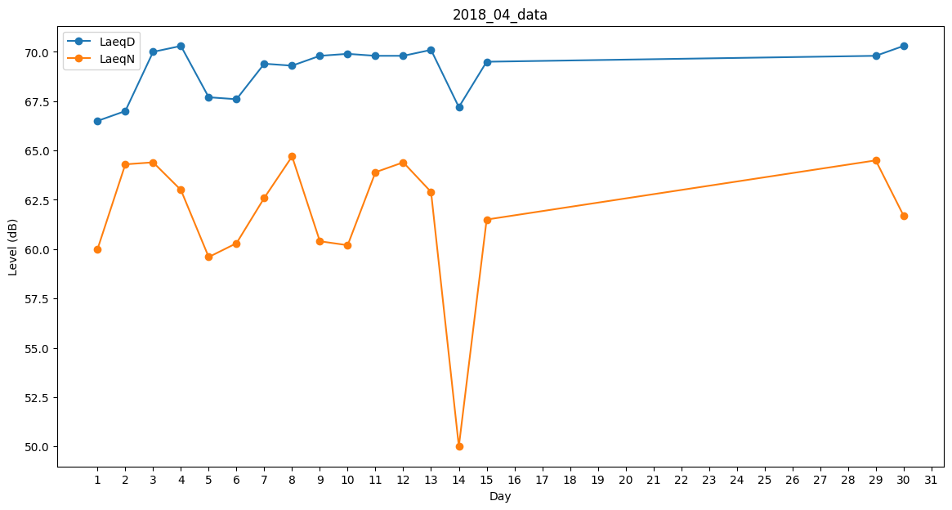
Day | LaeqD | LaeqN
1 | 66.5 | 60
2 | 67 | 64.3
3 | 70 | 64.4
4 | 70.3 | 63
5 | 67.7 | 59.6
6 | 67.6 | 60.3
7 | 69.4 | 62.6
8 | 69.3 | 64.7
9 | 69.8 | 60.4
10 | 69.9 | 60.2
11 | 69.8 | 63.9
12 | 69.8 | 64.4
13 | 70.1 | 62.9
14 | 67.2 | 50
15 | 69.5 | 61.5
16 | 0 | 0
17 | 40.1 | 0
18 | 40.1 | 0
19 | 0 | 0
20 | 0 | 0
21 | 0 | 0
22 | 0 | 0
23 | 45.3 | 0
24 | 0 | 0
25 | 0 | 0
26 | 0 | 0
27 | 0 | 0
28 | 0 | 0
29 | 69.8 | 64.5
30 | 70.3 | 61.7

